★保育園 申込書
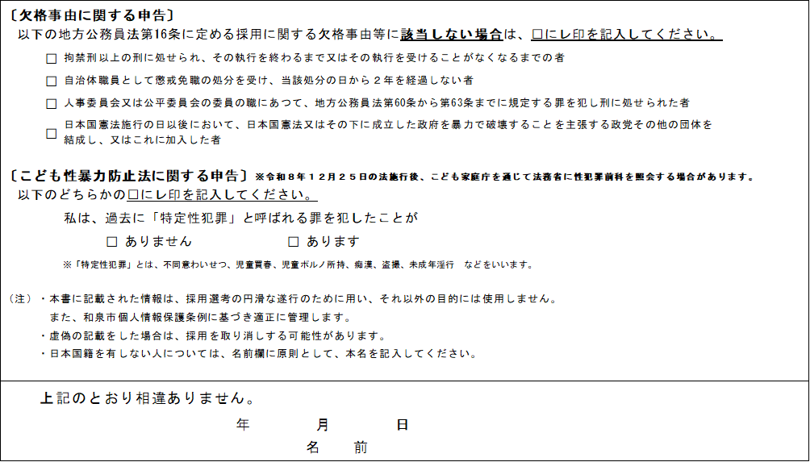
（ 様式１（表） ）
 | 会計年度任用職員（保育園・こども園） 申込書 ※裏面にも記入のこと
 | 会計年度任用職員募集案内の内容を確認し同意しましたので、下記のとおり申込みを行います。

 | 申込みを行う募集区分に「○」を入れてください。
 | 申込 | 募集区分 |  | 備考
 |  | 31 | 延長保育担当保育士 | これまでの職務経歴等を考慮した書類選考、面接を行います。
 |  | 128 | 保育園こども園保育士 週5日勤務 | 採用希望者として登録し、書類選考、面接を行います。
 |  | 132 | 保育園こども園短時間保育士 週6日勤務
 |  | 137 | 保育園こども園看護師勤務
 |  | 138 | 保育支援者 週５日勤務

 | ふりがな
 | 氏 名

 | 生年月日 |  | 昭和 ・ 平成 年 月 日
 | 現住所 |  | 〒 |  | 電話番号

 |  |  |  |  | メールアドレス（必須）

 | ※和暦（昭和、平成、令和）で記入のこと
 | 年 月 |  | 学 歴（高等学校以上は専攻部科まで記入のこと） および 職 歴
 | ・ |  | 中学校卒業
 | ・
 | ・
 | ・
 | ・
 | ・
 | ・
 | ・
 | ・
 | ・

 | 年 月 |  | 資 格 （募集要件に必要なものは必ず記入のこと）
 | ・
 | ・
 | ・
 | ・
 |  |  |  |  |  |  | ※資格欄には普通自動車運転免許や語学系資格なども記載してください
 |  |  |  |  |  |  | ※学歴・職歴・資格の記入欄が不足する場合は、別紙により提出してください
（ 様式１（裏） ）
身 上 書

 | 〔志望動機〕

 | 〔特技・技能など〕（自由記入欄）

 | （選択欄） ※ご自身の自己評価について、各項目のいずれかに○を付けてください。 ①パソコン入力（ 得意 ・ ふつう ・ 苦手 ） ②窓 口 対 応 （ 得意 ・ ふつう ・ 苦手 ） ③電 話 対 応 （ 得意 ・ ふつう ・ 苦手 ） ④書 類 整 理 （ 得意 ・ ふつう ・ 苦手 ） ⑤自動車運転 （ 得意 ・ ふつう ・ 苦手 ） ⑥コミュニケーション （ 得意 ・ ふつう ・ 苦手 ）

 | 〔本人希望記入欄〕 |  |  |  |  | 〔通勤時間〕

